補助対象型番リスト(高効率空調_EHP) (入力例)
同一型番において周波数による違いがある場合、
型番の後に周波数を表示させます。
(冷房)定格能力と寒冷地仕様に応じて自動表示
更新日を入力
高効率空調(EHP)
【入力についてのお願い】 ・製品名、型番、数値は、カタログ（仕様書）の記載と一致させてください。 ・数値の入力欄に単位入力は必要ございません。 ・英数字、記号(/スラッシュ、-ハイフン等)：半角 漢字、片仮名、平仮名：全角 にて入力をお願いいたします。 ・製品名や型番、備考については、40字以内の入力をお願いいたします。 ・本ファイル内「基準値」シートを参照いただき、基準値を超える型番の記入をお願いいたします。 ※基準値を満たしていない場合は行が赤く表示されます。 ・入力例を参考に登録情報が重複しないよう入力してください。
 |  |  |  |  |  |  |  |  |  |  |  |  |  |  |  |  |  |  |  |  |  | 更新日 | yyyy/mm/dd
入力例

 | 選択 |  |  | 選択 | 選択 |  | 自動表示 | 選択 |  |  |  |  |  | 自動表示 |  |  |  |  |  | 選択 | 選択
項番 | 種別 | メーカー | 製品名 | 性能区分 | セット型番構成 | 型番 ※下記注意書き参照 | 型番（周波数） ※周波数による違いがある場合 ※ポータル表示用 | 連結型フラグ | 室外機型番① ※連結利用の場合は 連結前の型番を記入 | 室外機型番② ※連結利用の場合は 連結前の型番を記入 | 室外機型番③ ※連結利用の場合は 連結前の型番を記入 | 室外機型番④ ※連結利用の場合は 連結前の型番を記入 | 室外機型番⑤ ※連結利用の場合は 連結前の型番を記入 | 基準値 APF(2006) | 性能値 APF(2006) | (冷房)定格能力（kW） ※小数点第一位まで記入 | (冷房)定格消費電力（kW） ※小数点第二位まで記入 | (暖房)定格能力（kW） ※小数点第一位まで記入 | (暖房)定格消費電力（kW） ※小数点第二位まで記入 | 寒冷地仕様 | 電源周波数 ※必要に応じて選択 | 発売予定日 ※未発売に限り記入 | 備考

1 | 電気式パッケージエアコン | ○○ | 店舗用パッケージエアコン | 店舗用 ４方向カセット形 | 該当 | AAA-BBB123 | AAA-BBB123 | - | ABC123 |  |  |  |  | 6.0 | 6.1 | 10.0 | 2.64 | 11.2 | 2.75 | 非該当
2 | 電気式パッケージエアコン | ○○ | 店舗用パッケージエアコン | 店舗用 ４方向カセット形 | 該当 | AAA-BBB123 | AAA-BBB123 | - | ABC123 |  |  |  |  | 6.0 | 6.1 | 10.0 | 2.64 | 11.2 | 2.75 | 非該当
3 | 電気式パッケージエアコン | ○○ | 店舗用パッケージエアコン | 店舗用 ４方向カセット形以外 | 非該当 | ABC123 | ABC123 | - | ABC123 |  |  |  |  | 3.2 | 4.1 | 25.0 | 7.14 | 28.0 | 7.80 | 該当
4 | 電気式パッケージエアコン | ○○ | ビル用マルチエアコン | ビル用 | 非該当 | CCC-775 | CCC-775 | 連結 | CCC-335R | CCC-440R |  |  |  | 4.8 | - | 40.0 | 22.88 | 82.5 | 24.05 | 非該当 |  | 2017-08-01
5 | 電気式パッケージエアコン | ○○ | ビル用マルチエアコン | ビル用 | 非該当 | CCC-335R | CCC-335R | - | CCC-335R |  |  |  |  | 5.0 | 5.1 | 30.0 | 7.50 | 32.0 | 8.00 | 非該当
6 | 電気式パッケージエアコン | ○○ | 設備用パッケージエアコン | 設備用 直吹き形 | 該当 | STB-AAA456 | STB-AAA456（50Hz） | - | ABC456 |  |  |  |  | 4.9 | 5.0 | 23.0 | 7.00 | 25.0 | 7.30 | 非該当 | 50Hz
未発売の場合は「発売予定日」を
yyyy/mm/dd 形式で記入
7 | 電気式パッケージエアコン | ○○ | 設備用パッケージエアコン | 設備用 直吹き形 | 該当 | STB-AAA456 | STB-AAA456（60Hz） | - | ABC456 |  |  |  |  | 4.9 | 5.0 | 23.0 | 7.10 | 25.0 | 7.40 | 非該当 | 60Hz
8
販売会社ではなく、
「製造メーカー」名を入力してください。
ただし、「株式会社」や「有限会社」等は除いてください。
9
各項目カタログ記載の数値を入力
10
「種別」をプルダウンにて選択
カタログ記載の「製品名」を入力
※セット品の場合はセットの製品名を入力
「性能区分」をプルダウンにて選択
※※性能区分により項目の記入方法が異なります※※
★性能区分が「店舗用」・「設備用」の場合
セット型番がある場合
・F列「セット型番構成」をプルダウンにて「該当」と選択
・G列「型番」にセット型番を入力
・J列「室外機型番①」に室外機型番を入力
セット型番が無い場合
・F列「セット型番構成」をプルダウンにて「非該当」と選択
・G列「型番」とI列「室外機型番①」に室外機型番を入力
★性能区分が「ビル用」の場合
・F列「セット型番構成」をプルダウンにて「非該当」と選択
製品が連結機の場合
・G列「型番」に連結機型番を入力
・I列「連結型フラグ」をプルダウンにて「連結」と選択
・J～N列「室外機型番①～⑤」に構成する室外機型番を入力
・連結機でAPF(2006)の値がない場合、性能値には"－（ハイフン）"を登録する。
※連結機の場合、連結前のすべての室外機のAPF2006が基準を
満たしている必要があります。
製品が単独機の場合（連結型番を持たない場合を含む）
・G列「型番」に室外機型番を入力
・I列「連結型フラグ」をプルダウンにて「-」と選択
・J列「室外機型番①」に室外機型番を入力
寒冷地仕様をプルダウンにて選択
11
※同一型番で、周波数によってAPF、能力値等の値が異なる場合のみ、
周波数を選択してください。
その上で、各周波数ごとに同一型番を登録してください。
12
連結機でAPF(2006)の値がない場合、"－（ハイフン）"を入力してください。
※連結前のすべての室外機が基準を満たしている必要があります。
13
14
15
16
17
★登録型番の重複について★
製品名・性能区分・型番（ポータル表示用） の組み合わせが同一のものについては、
セルがオレンジ色になります。
①性能値含めて全く同じデータである場合
1型番のみの登録としてください。（重複分は削除してください）
②性能値や条件等、他の情報によってそれぞれ異なっている場合
製品名もしくは型番に、「（○○）」といった方法で情報を追記してください。
例
項番1 店舗用パッケージエアコン AAA-BBB123
項番2 店舗用パッケージエアコン AAA-BBB123
↓
①の場合
項番1 店舗用パッケージエアコン AAA-BBB123
のみ登録
②の場合
項番1 店舗用パッケージエアコン（○○） AAA-BBB123
項番2 店舗用パッケージエアコン（▼▼） AAA-BBB123
製品名（もしくは型番）で見分けがつくようにする
18
19
20
21
22
23
24
25
26
入力についてのお願い
・製品名、型番、数値は、カタログ（仕様書）の記載と一致させてください。
・数値の入力欄に単位入力は必要ございません。
・英数字、記号(/スラッシュ、-ハイフン等)：半角
漢字、片仮名、平仮名：全角 にて入力をお願いいたします。
・メーカー社名は、「株式会社」や「有限会社」等を除いて入力してください。
・本ファイル内「基準値」シートを参照いただき、基準値を超える型番の記入をお願いいたします。
※基準値を満たしていない場合は行が赤く表示されます。
27
28
29
30
31
32
33
34
35
36
37
38
39
40
41
42
43
44
45
46
47
48
49
50
51

基準値
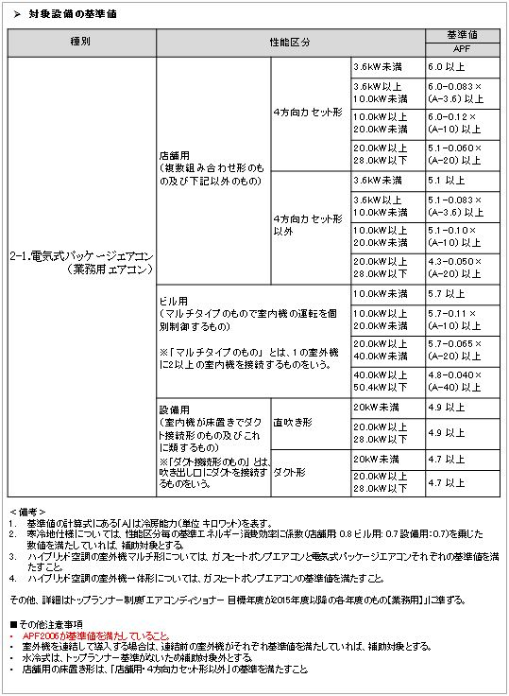
ＥＨＰ／基準値

